SOP 24 N. VERSION
Revisión |  | Procedimiento Estándar |  |  |  | Elaborador | Área |  | Identificador | Hoja
Rev. 0 |  | Calibración Xilohigrómetro L 612 - L 622 |  |  |  | Luis Gonzalez | Secado |  | TS12-SEC- 24 | 1 de 1

Fecha Publicación |  |  | Validaciones |  | Jefe de Area |  | Jefe Masso |  | Ultima Actualización
 |  |  |  |  | Javier Vergara |  | Rodrigo Jara

Riesgo
Herramientas a utilizar |  |  |  |  |  |  | Matriz de flexibilidad
1. Pilas doble AA |  |  |  |  |  |  | Operador de secado Operador líder Operador Experto
2. Placa de calibración.
Medida de Control
3. Desatornillador de cerámica

Paso |  |  | Símbolo | Descripción |  |  |  | Procedimiento

1,
1 |  |  |  | Revisión del instrumento previa a la calibración. |  |  |  | 1.- Pilas deben tener almenos una carga de 3,8 Volt 2.- Pilas se deben posicionar según esquema incorporado en cada Wagner.

1, 2

2 | 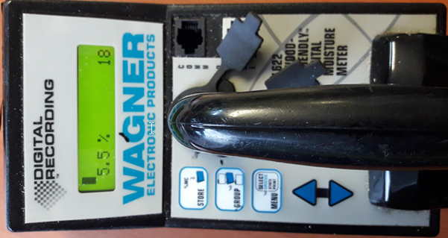 |  | N0 APLICA | Preparación del instrumento para la calibración. |  |  |  | 1.- Encender Wagner con el botón STORE y llevar la densidad a 50g/cnt.³, =COMO> 2.- Presionar MENU y buscar "ESPECIES" y luego presionar nuevamente MENU. 3.- Aparecerá en la pantalla EDITAR. 4.- Con el selector, se llevara la densidad a 50g/cnt.³ 7.- Se deben retirar las partes metalizas importantes a 1 metro de distancia del punto de calibración.

3 | 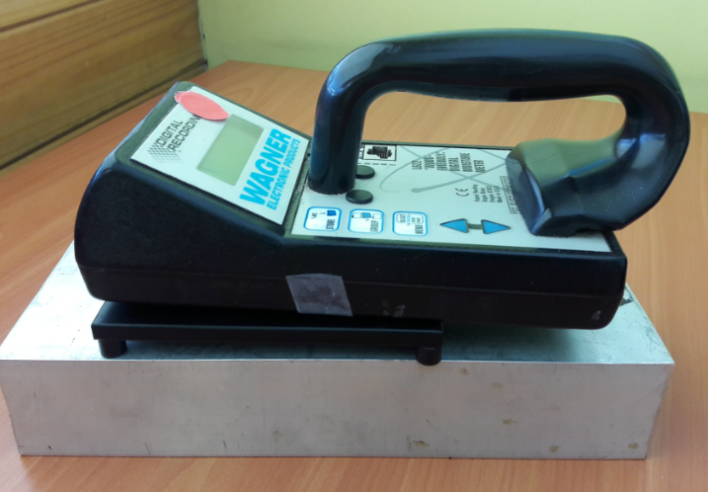 |  |  | Verificación del estado de calibración. |  |  |  | 1./ Se debe mantener el equipo en la densidad 50g/cnt.³ 2.- Posicionar el Xilohigrometro encendido sobre la placa de calibración. 3./ Aplicar presión mínima sobre el Wagner. 4./ Verificar que valores estén en 17.5 +/- 2%.

1, 2

4 |  |  | N0 APLICA | Calibración, solo en caso de que el equipo este descalibrado. |  |  |  | 1./ Mantener el Wagner encendido sobre la placa de calibración. 2./ Mantener presión del Wagner sobre la placa. 3./ Mover potenciómetro con un desatornillador cerámico hasta lograr el valor 17.5 +/- 2%.

Regla Clave |  | Riesgos |  |  |  | Medida de Control | EPP
No Aplica |  | 1. Caída a mismo nivel. |  |  |  | 1. EPP Según puesto de trabajo. | Antiparras, Guantes Cabritilla, Casco, Protector auditivo, zapatos de seguridad, polera manga larga, chaleco reflectante, careta facial.

